자주등장하는오류
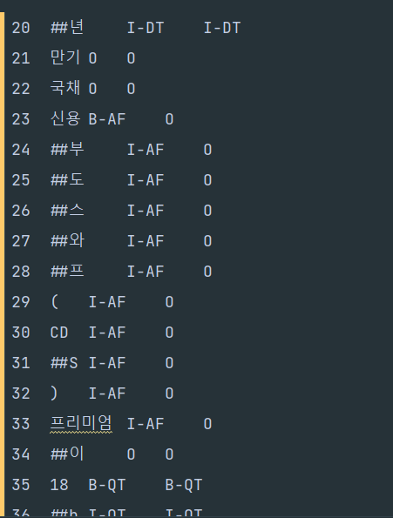
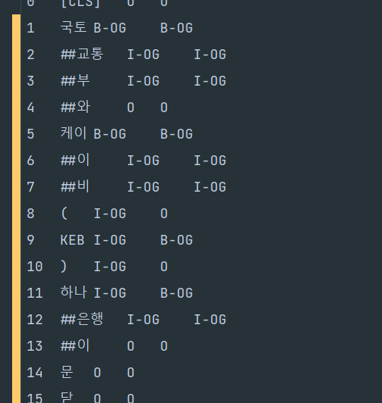
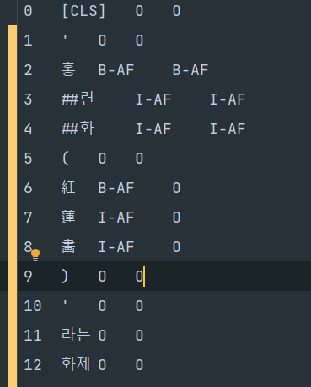
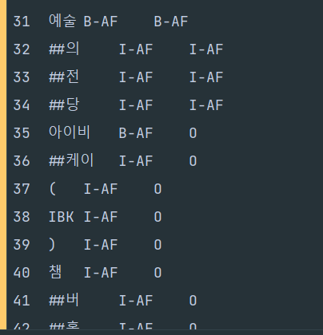
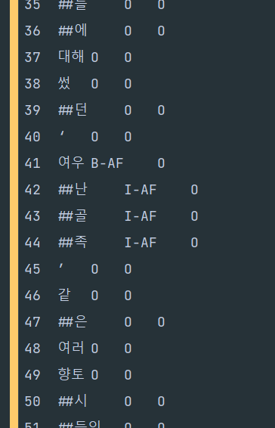

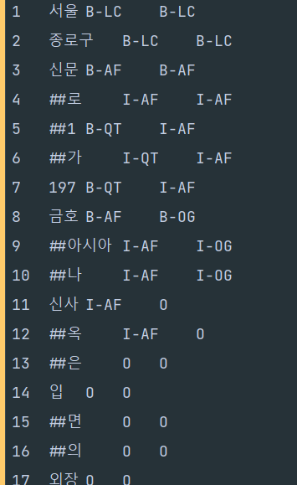
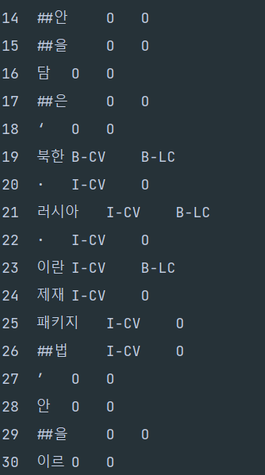
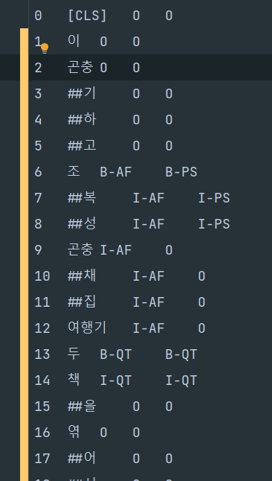
> 괄호 안의 문자 일관성
> ')'뒤에 계속 태깅이 이어지는 label의 경우 포함
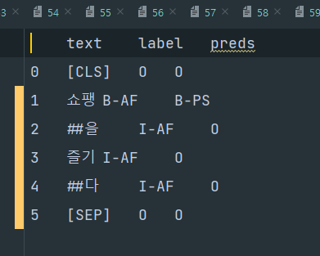
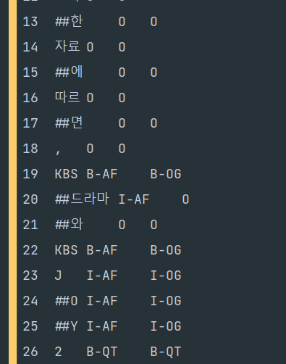
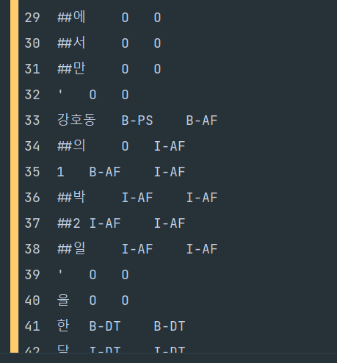
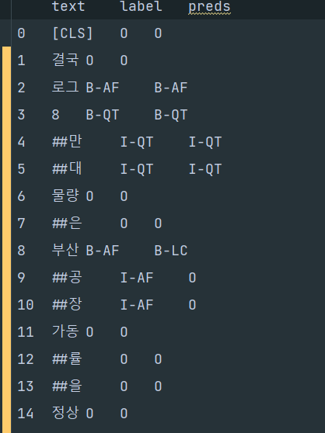
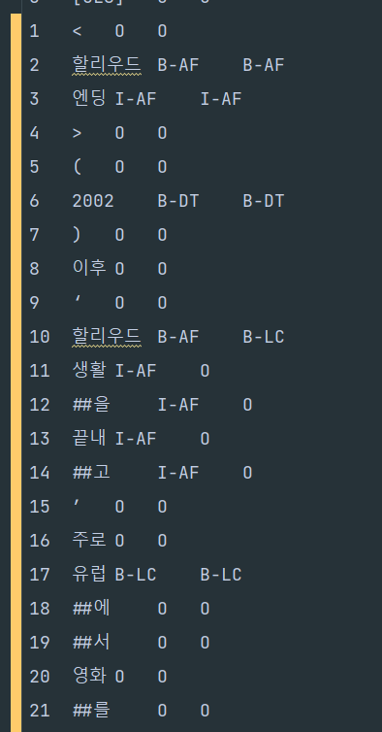
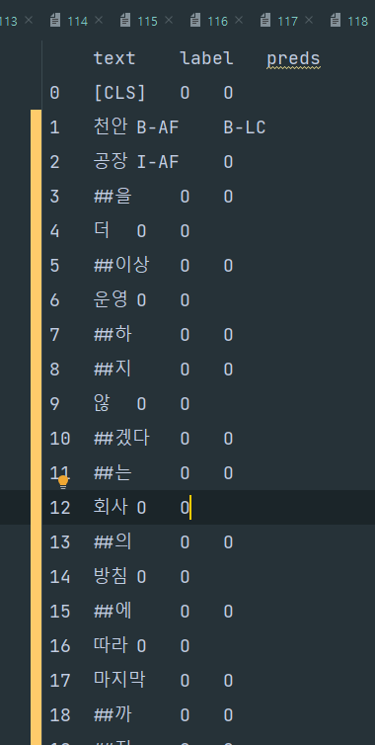
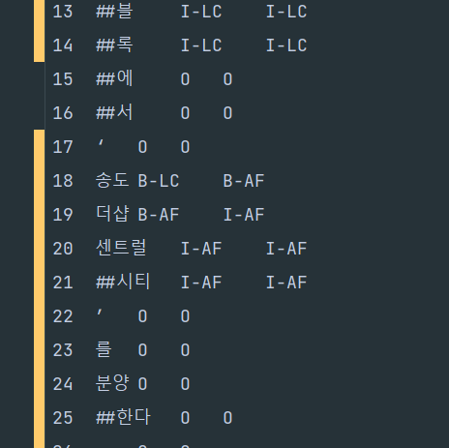
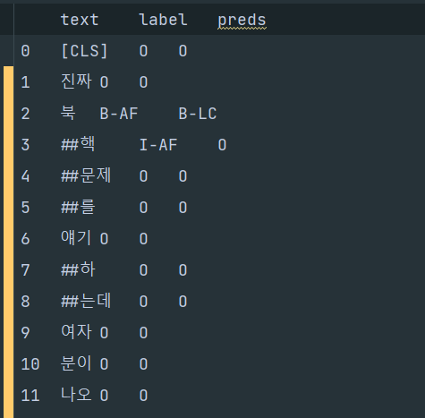
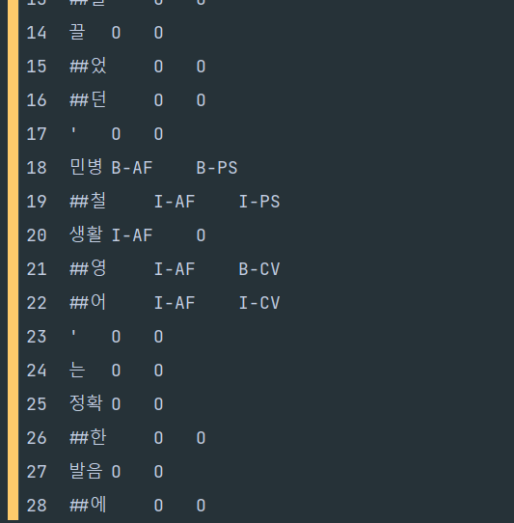

> 사람이름이 포함되어 있는 경우
> 기관/단체 이름이 포함되어 있는 경우
> 강호동의 1박 2일 에서는 분리됨
> 부산공장에서 부산이 포함
> 작품 제목에 할리우드라는 지명이 붙음

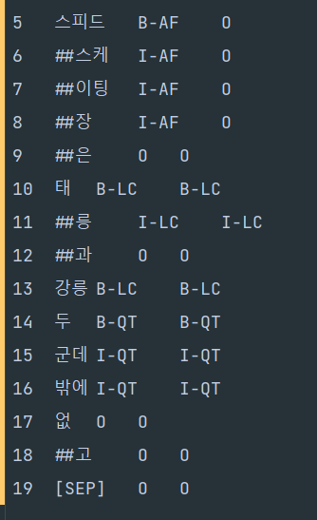
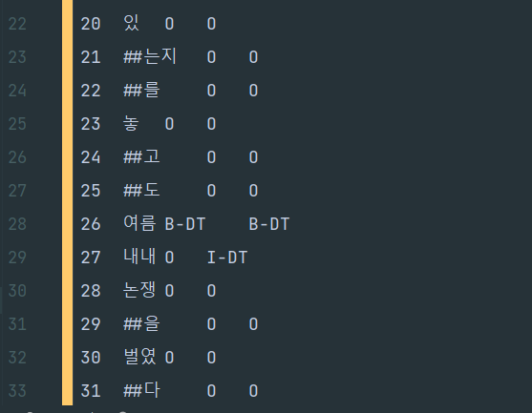

> DT 수식하는 부분까지 예측 |  |  |  |  | > QT 수식하는 부분까지 예측하는 경우

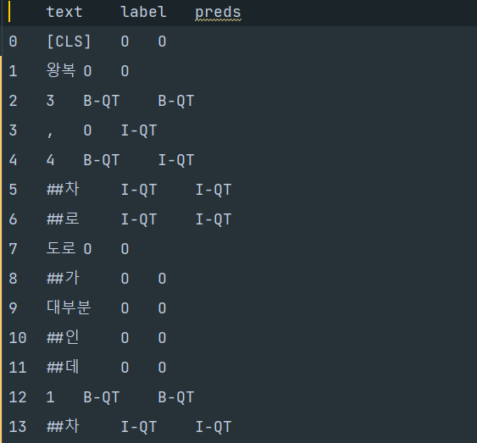

> 3, 4차로 할때, 이어붙여야 하는거 아닌가

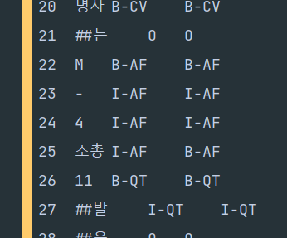
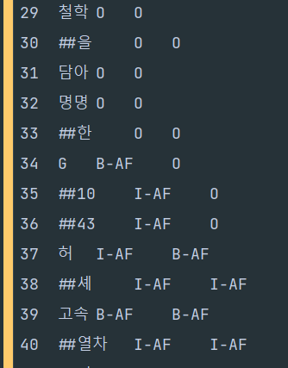

> 모델명이 M-4소총 처럼 이어져 있는 경우

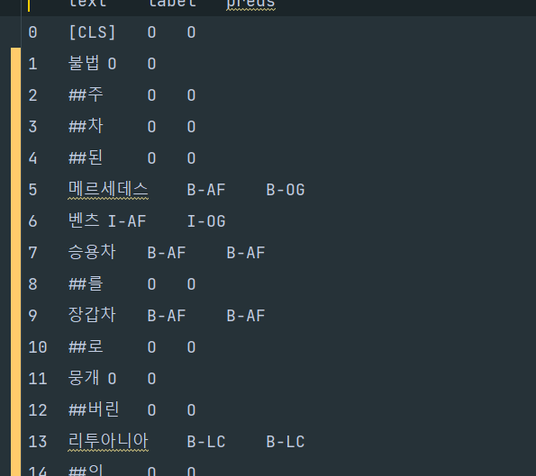

> 메르세데스 벤츠는 기업명도 될 수 있고 차종도 될 수 있다.
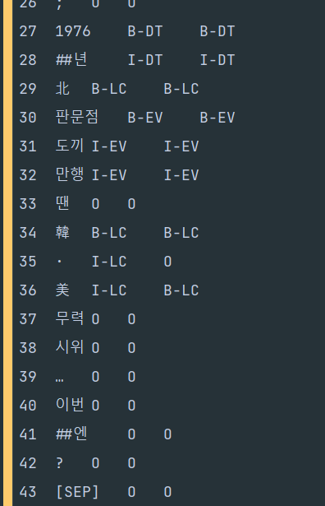
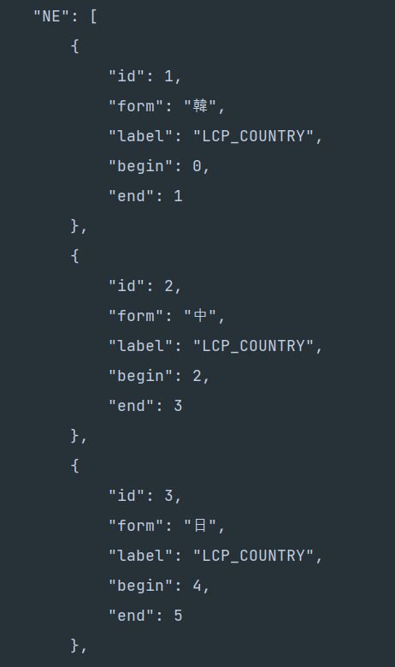
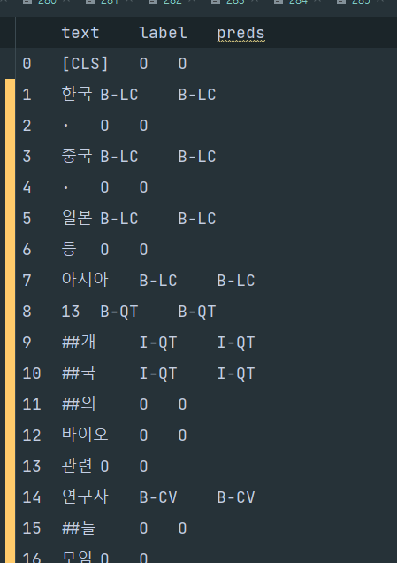
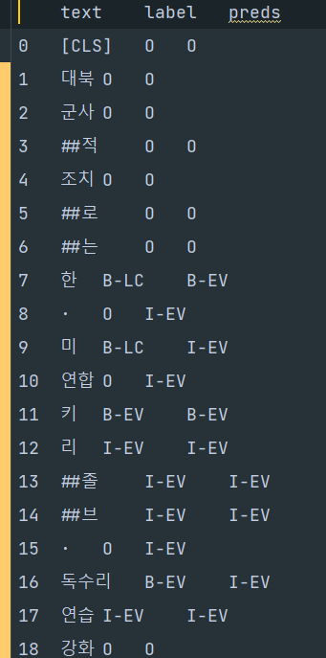
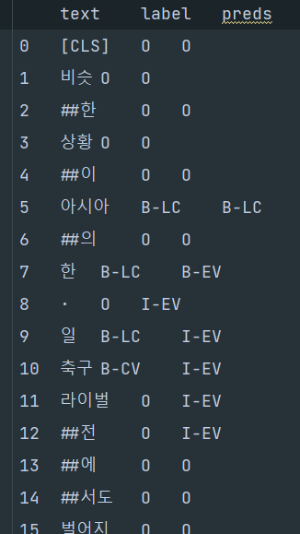

> 韓 · 美 에서 · 까지 포함하는게 맞는가
韓·中·日 외교장관 접견 \"北 비핵화 위해 함께 노력\"… 日외무상 접견, 취임후 처음 > 여기서는 한, 중, 일 각각 나뉘어져 있음

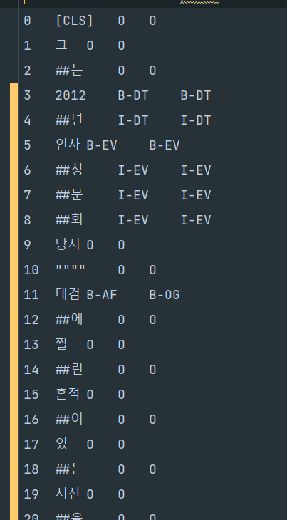
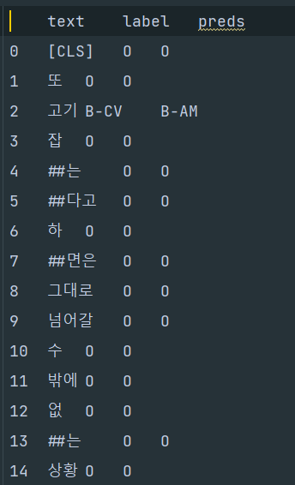
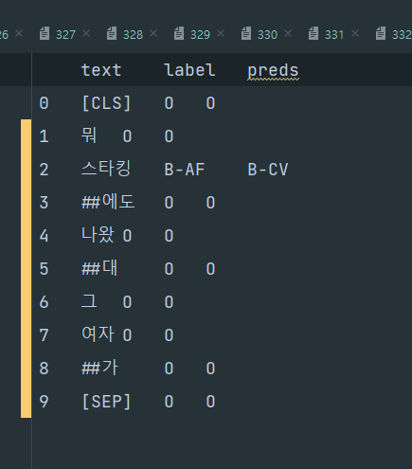

1. 무기 대검과 대검찰청의 대검
2. 스타킹은 예능 프로도 될 수 있고 입는 스타킹이 될 수 있다.

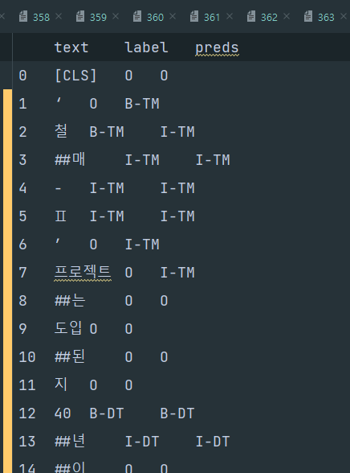
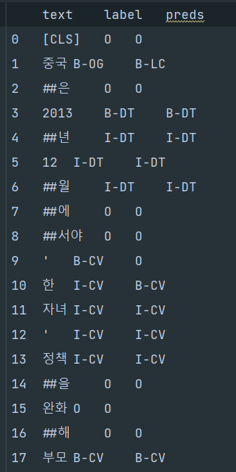

1. 작은 따옴표에 모델이 개체명 분류 하는 경우 |  |  |  |  | 2. 작은 따옴표의 시작을 예측하지 못 함

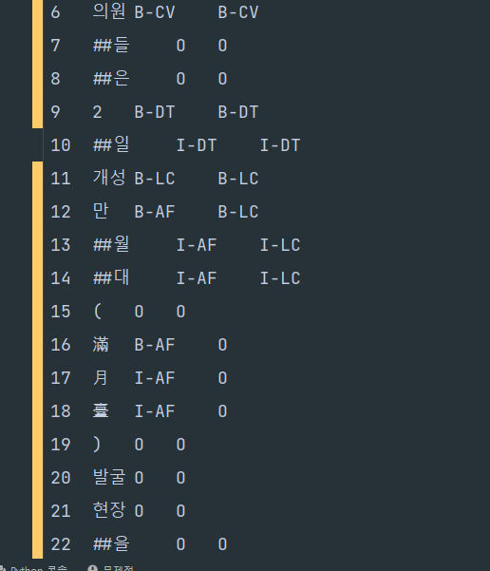

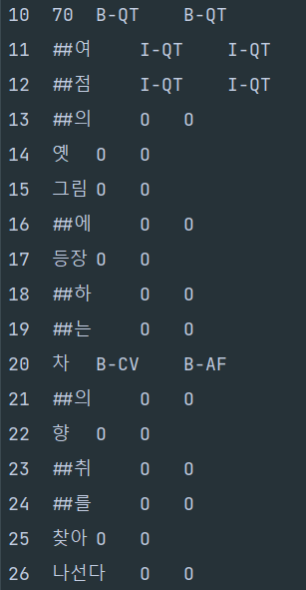

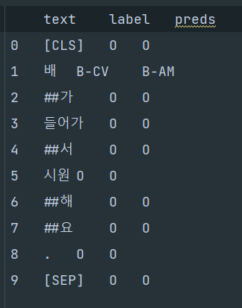
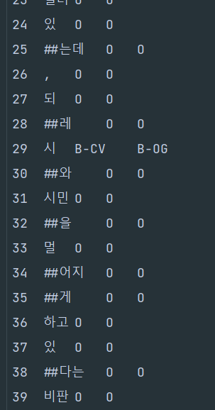
1. 만월대에는 개체명 분류가 되있는데 () 안에는 없는 경우 동일히?
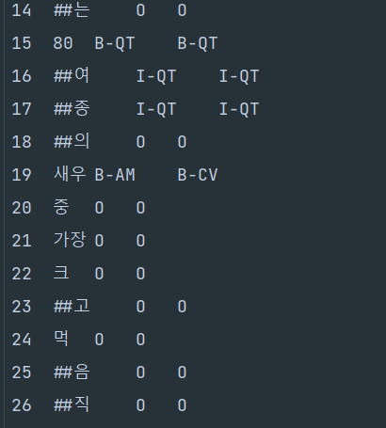
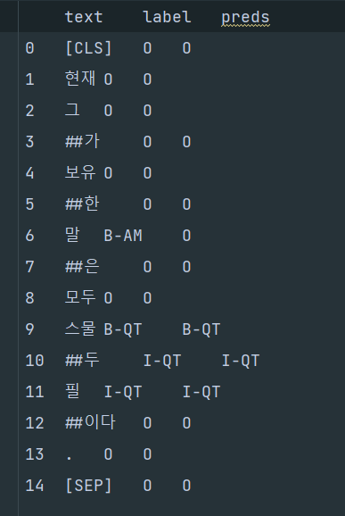
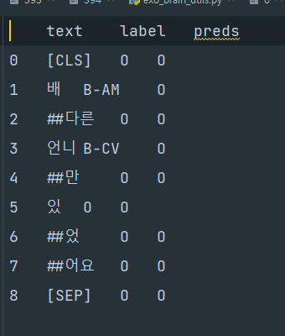
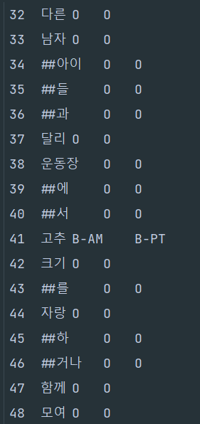
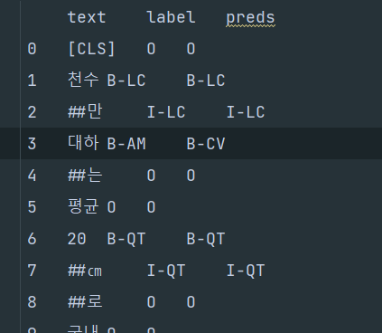

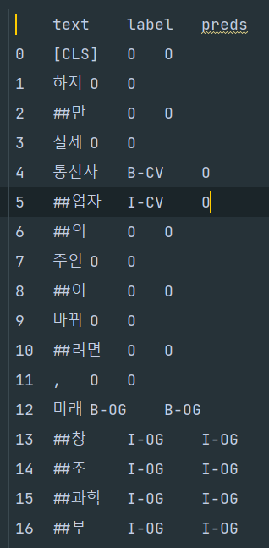
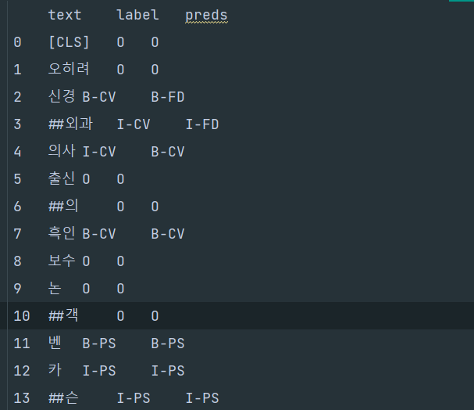
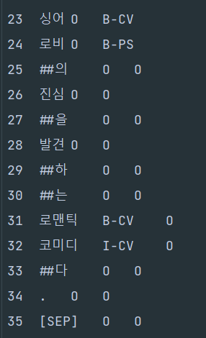
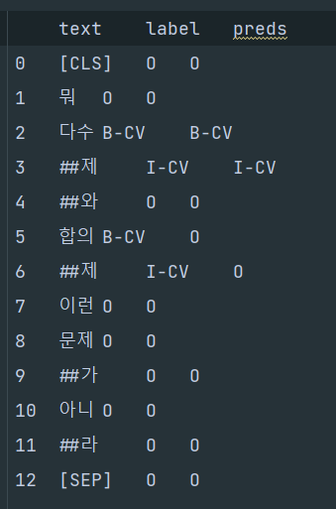
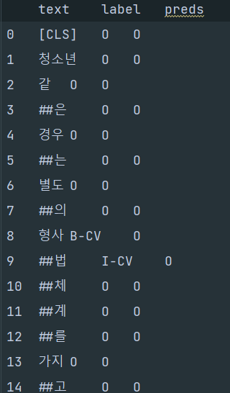
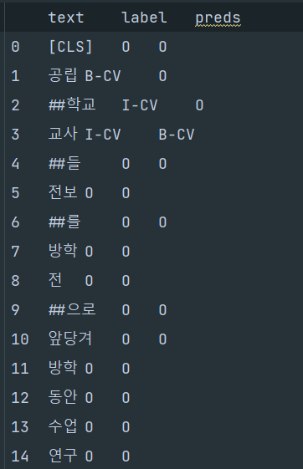
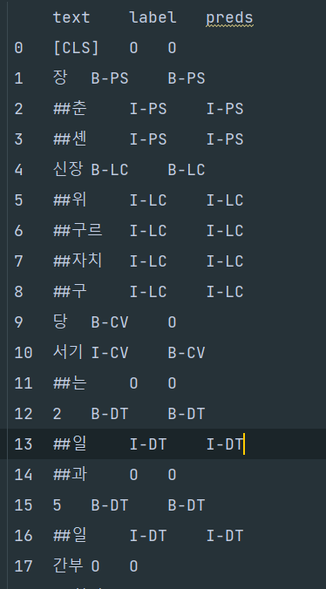
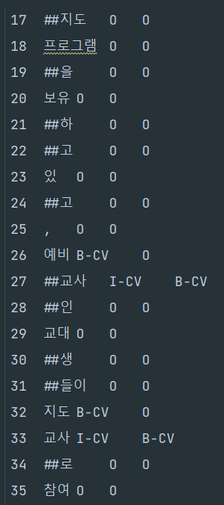
> 중의성이 있을 수 있는것
1. 말 | 2. 배 | 3. 고추 | 4. 시(문학, 행정구 시) |  |  | 5. 차























> 우리말샘의 사전 정보로 올바르게 인식할 수 있는 것들
1. 고사리-손, 2. 자연^치아, 3.청약^저축, 4. 퍼스트-레이디, 5. 구비^문학, 6. 버터-기름, 7. 대만^달러, 8. 간장 양념, 9. 쌀-알, 10. 구-헌법
11. 여류 작가, 12. 시도^교육청, 13. 기러기^아빠, 14. 호박-고구마, 15. 김영란-법, 16. 합의-제, 17. 부동산^개발업자, 18. 호박-범벅, 19. 공립^학교^교사, 20. 당^서기
21. 통신^사업자, 22. 로맨틱^코미디, 23. 예비 교사, 24. 지도 교사, 25. 신경외과^의사, 26. 백업^선수, 27. 통화^정책, 28. 보르도-와인, 29. 며르치, 30. 명예^훼손, 31. 창업-가
32. 최고^위원, 33. 라운드^걸, 34. 약-고추장, 35. 태권도 선수, 36. 마른 새우, 37. 국가^대표^선수, 38. 댄스^가수, 39. 창작^동화, 40. 초등^교원, 41. 아이스-커피, 42. 선두^타자
43. 늙은 호박, 44. 프로^야구^선수, 45. 다문화^가정^자녀, 46. 감염병^예방법, 47. 조선-간장, 48. 연예^병사, 49. 대표^이사, 50. 인류학-자, 51. 관심^병사, 52. 전화^교환원, 53. 젓갈-류, 54. 생선-류
55. 기업-인, 56. 사기-죄. 57. 옛^한글, 58. 특별^인출권, 59. 아마추어^선수, 60. 야당^지도자, 61. 중심^타자, 62. 굵은-소금, 63. 은퇴^자금, 64. 임시^버스, 65. 전신^수영복, 66. 소방^공무원, 67. 공천-제


>날짜가 포함된 사건/행사






> 광어는 문맥에 따라 요리 재료, 동물(어패류)가 될 수 있다 |  |  |  |  |  | > 미국은 LC도 OG도 될 수 있다 |  | > 붕장어는 요리재료 혹은 어패류 |  | > 경찰은 직업 및 기관이 될 수 있다
> 토마토는 문맥에 따라 음식재료, 식물이 될 수 있다



> 모델이 직업 등의 개체명 경계를 확대해서 탐지







> 당^대표는 존재 |  |  |  | > 현역^의원은 존재 |  |  | > 최고^지도자는 존재 |  | >사회적^기업가 존재 | > 가죽 구두는 존재
> 공격형^미드필더는 존재



> 우리말 샘에는 없으나 '다진 마늘'이 하나의 음식 재료가 되는 경우
> 우리말 샘에는 귀순장교라는 단어는 없으나 labling은 그렇게 된 경우




> 건보같은 경우에는 우리말샘에서 줄임말로 찾을 수 있으나 어떻게 구별할지




> 사회적 기업가는 우리말샘에 있지만 말뭉치 태깅은 다르다 |  |  |  |  |  | > 크로스컨트리, 크로스컨트리 스키 모두 우리말 샘에 존재
 |  |  |  |  |  | > 둘다 CV_SPORTS로 태깅됨

